案例
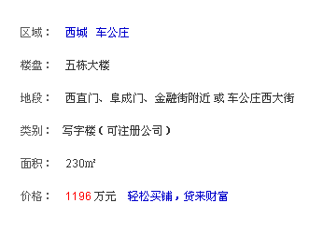
总价 | 面积 | 单价
1196 | 230 | 52000
1320 | 240 | 55000
1300 | 260 | 50000

